Informe de Seguimiento POA
INSTITUTO NACIONAL DE LA UVA (INUVA)

INFORME DE SEGUIMIENTO PLAN OPERATIVO ANUAL A DICIEMBRE 2019

Resumen: Plan Operativo Anual para el año 2019 finalizado. A este momento de medición se encuentra con un avance de 67% de un 100% para final del periodo. Las actividades que no han sido completadas han pasado al POA 2020.

 |  |  |  |  | Elaborado por: Ing. Rosa Herasme |  |  | Fecha: 14 de Enero del 2020
Linea END | Linea de acción | Linea | DESCRIPCION DE ACTIVIDADES | Indicadores | Peso | Linea Base | Avance | Presupuestado | Ejecutado

2.4.2.4 | Apoyar y fomentar la agricultura familiar como medio para contribuir a la reducción de la pobreza rural y a la seguridad alimentaria y nutricional de la población rural | 1 | Rehabilitar un área de 322 tareas de uva criolla, para beneficiar 38 productores de los municipios de Galván y Neyba. | Cantidad de productores beneficiados | 5% | 0 | 0 | 2,576,000.00 | 0.00
 |  | 2 | Entrega de 500 kilos de abonos y pesticidas para prevenir y controlar problemas fitosanitarios y carenciales del cultivo. | Cantidad de Abonos y pesticidas entregados | 10% | 0 | 100 | 400,000,00 | 50,000.00
 |  | 3 | Compra de 300 quintales de fertilizantes | Cantidad de fertilizantes adquiridos | 2% | 0 | 0 | 588,500,00 | 0.00
 |  | 4 | Compra de 10 Bombas motorizadas y 15 bombas de mochilas manuales. | Cantidad de Bombas adquiridas | 6% | 0 | 2 | 329,785.00 | 30,000.00
 |  | 5 | Instalar un laboratorio. | Porcentaje de instalacion | 5% | 0 | 0 |  | 0.00
 |  | 6 | Elevar el nivel de conocimiento en el manejo del cultivo de la uva, a diez profesionales agrícolas y cinco productores líderes. | Cantidad de profesionales entrenados | 5% | 0 | 10 | 30,000,00 | 10,000.00
 |  | 7 | Elevar el nivel tecnológico de 60 productores de uva y lograr un aumento en productividad de un 40% en las variedades recientemente introducidas (Red Globe, Sugra One). | Cantidad de productores capacitados | 5% | 0 | 50 | 180,000.00 | 50,000.00
 |  | 8 | Ejecucion de 10 Talleres con productores | Cantidad de Talleres realizados/impartidos | 5% | 0 | 10 | 60,000,00 | 60,000.00
 |  | 9 | Ejecucion de 40 charlas con productores | Cantidad de Charlas ejecutadas | 5% | 0 | 40 | 52,000,00 | 52,000.00
 |  | 10 | Realizar 2 cursos con los productores | Cantidad de cursos realizados | 2% | 0 | 0 | 650,000,00 | 0.00
 |  | 11 | Adiestramientos a productores | Porcentaje de adiestrameintos realizados versus planificados. | 15% | 0 | 100% | 83,000,00 | 83,000.00
 |  | 12 | Demostración de Métodos | Porcentaje de demostraciones realizadas versus planificadas. | 15% | 0 | 100% | 90,000,00 | 90,000.00
 |  | 13 | Establecimiento de 2 hectareas en el campo experimental de las variedades de mesa Red Globe y Sugar One. | Hectareas establecidas | 3% | 0 | 0 | 3,457,780.00 | 0.00
 |  | 14 | Establecimiento de 2 hectareas en el campo experimental de las variedades de vino Tempranillo y Frensch Colombar. | Hectareas establecidas | 3% | 0 | 0 | 3,120,378.00 | 0.00
 |  | 15 | Compra de 6 Motocicletas Honda Bross 125 |  | 2% | 0 | 0 | 900,000.00 | 0.00
 |  | 16 | Apoyo a 30 pequeños productores con 5 tareas cada uno de la variedad tempranillo, para mejorar la calidad del vino | Cantidad de pequeños productores acesorados | 2% | 0 | 0 | 14,262,800.00 | 0.00
 |  | 17 | Capacitación para dos (2) tecnicos en el extranjero en grado de maestria | Porcentaje de capacitación | 1% | 0 | 0 | 1,400,000.00 | 0.00
 |  | 18 | Diplomado en el cultivo de la uva, dirigido a tecnicos y productores. |  | 1% | 0 | 0 | 180,000.00 | 0.00
 |  | 19 | Compra de dos (2) Camionetas marca toyota hilux 2018. |  | 5% | 0 | 0 | 5,544,000.00 | 0.00
 |  | 20 | Compra de una impresora central multifuncional HP laser jet E87640 / 87660DN |  | 1% | 0 | 0 | 200,000.00 | 0.00
 |  | 21 | Compra de 6 computadoras desktop para el personal tecnico | Cantidad adquiridas | 1% | 0 | 6 | 210,000.00 | 87,000.00
 |  | 22 | Compra de un proyector digital Epson modelo POWERLITE S18+ /3000 Lumenes/ 3LCD |  | 1% | 0 | 0 | 110,951.00 | 0.00
 | TOTAL GENERAL RD$ |  |  |  |  |  |  | 32,471,694.00 | 512,000.00

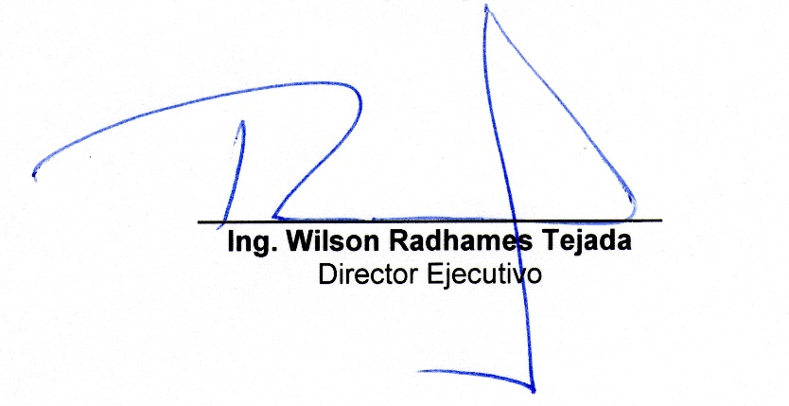

 |  |  |  |  | 2019-01-15
 |  |  |  |  | Fecha

